表格2
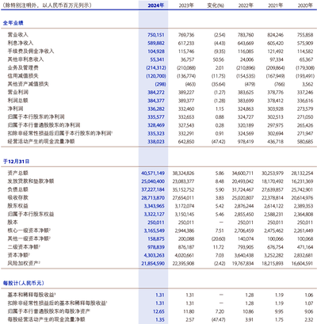
银行名 | 表名 | 序号 | 主体 | 纵向层级路径 | 横向层级路径 | 数据类型 | 币种 | 单位 | 报告期 | 数值 | 汇总标记 | 维度类型 | 表格复杂度 | 小数点位数 | 数值类型

